DEMAND
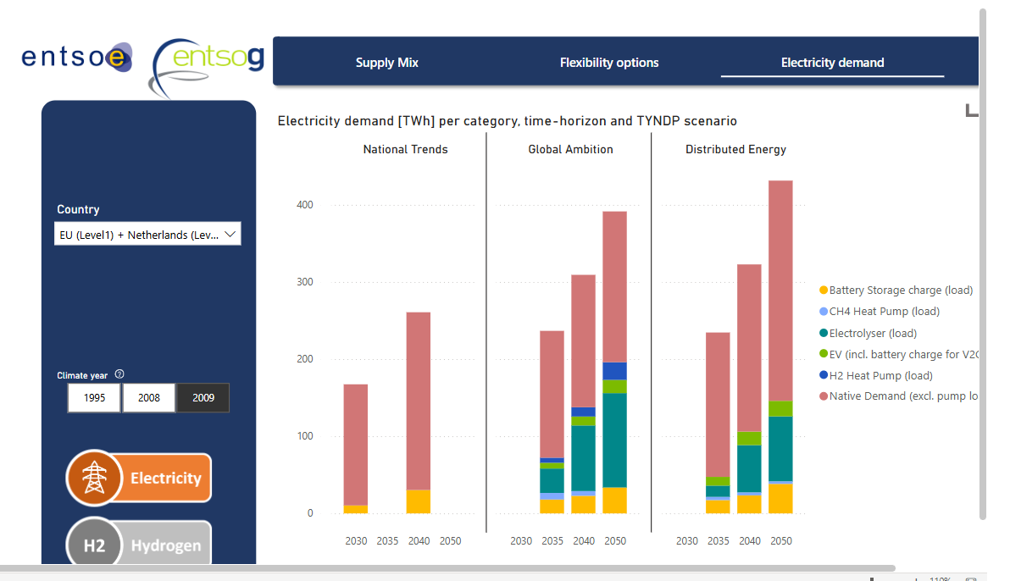
Demand

~FI_T:DEMAND
CommName | 2023 | 2025 | 2030 | 2035 | 2040 | 2045 | 2050
\I: Commodity Name | Annual Demand Value [PJ]
ELC_FIN | 360.00 | 388.80 | 452.16 | 518.40 | 662.40 | 748.80 | 864.00 | Source: | Visualisation Platform | ENTSOs TYNDP 2024 Scenarios
ELC_IND_FIN | 90.00 | 97.20 | 113.04 | 129.60 | 165.60 | 187.20 | 216.00

 | 450.00 | 486.00 | 565.20 | 648.00 | 828.00 | 936.00 | 1080.00

